อ่างฯห้วยแม่ฮ่องสอน
 | โครงการสอบเทียบอาคารชลประทาน
 | สำนักบริหารจัดการน้ำและอุทกวิทยา กรมชลประทาน
 | (งบประมาณเงินทุนหมุนเวียนเพื่อการชลประทาน ปี 2554)

1 | ข้อมูลทางกายภาพ
 | 1.1 ข้อมูลระบบส่งน้ำที่ตั้งของอาคาร
 | - ข้อมูลทั่วไปของอาคาร |  | ปตร.ปากคลองส่งน้ำฝั่งซ้าย |  |  | อาคาร
 | - โครงการ |  | โครงการอ่างเก็บน้ำห้วยแม่ฮ่องสอน
 | - ตำแหน่งที่ตั้ง กม. |  | 0+000 |  |  | คลองสายใหญ่
 | อำเภอ |  | เมือง |  |  | จังหวัด | แม่ฮ่องสอน
 | - พิกัด |  | N 2132500 |  | E 395100
 | - ลักษณะคลอง |  | ÿ คลองดิน |  | ÿ คลอดดาดคอนกรีต

 | 1.2 ข้อมูลอาคาร
 | - ชื่ออาคาร
 | - ประเภทบาน ÿ ประตูระบายน้ำบานตรง (Sluice gate) |  |  |  |  | 1 | บาน
 |  |  | ขนาดบาน | เส้นผ่านศูนย์กลางท่อ |  | 0.50 | เมตร
 |  |  |  | สูง |  | - | เมตร
 | - ระดับพื้น Inlet |  |  |  |  | - | เมตร (ร.ท.ก.)
 | - ระดับพื้น Outlet |  |  |  |  | - | เมตร (ร.ท.ก.)
 | - ระดับพื้นธรณีอาคาร |  |  |  |  | 321.30 | เมตร (ร.ท.ก.)
 | - ปริมาณน้ำไหลผ่านสูงสุด |  |  |  |  | - | ลูกบาศก์เมตร/วินาที
 | - รัศมีความโค้งของบาน (สำหรับบานโค้ง) |  |  |  |  | - | เมตร

 | 1.3 รูปภาพอาคารชลประทาน
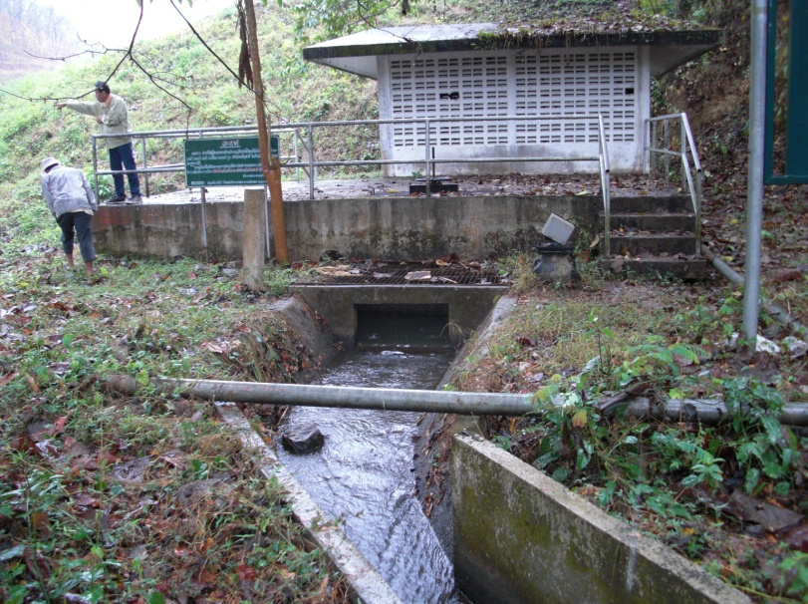

2 | ข้อมูลการสอบเทียบอาคารชลประทาน
 | ÿ ประตูระบายน้ำบานตรง (Sluice gate)
 | ÿ การไหลแบบอิสระ (Free flow)
 | สูตรการคำนวนสอบเทียบอาคาร

 | เมื่อ | Q = ปริมาณน้ำผ่านอาคาร (ลบ.ม./วินาที)
 |  | C = สัมประสิทธิ์ปริมาณน้ำเมื่อการไหลเป็นแบบอิสระ
 |  | L = ความกว้างของช่องประตูระบาย (เมตร)
 |  | Go = การเปิดบาน (เมตร)
 |  | H = ระดับน้ำด้านหน้าประตู - ระดับน้ำด้านท้ายประตู (เมตร)
 |  | g = ความเร่งเนื่องจากแรงโน้มถ่วง (เมตร/วินาที)

ที่ | ระดับน้ำ | ระดับ | H |  | ระยะเปิดบาน | Q | H/Go | Cd
 | ด้านเหนือน้ำ | ธรณี |  |  | (Go)
 | ม.(รทก./รสม.) | ม.(รทก./รสม.) |  |  | ม. | ลบ.ม./วินาที
1 | 328.33 | 321.30 | 7.03 | 11.7443 | 0.15 | 0.250 | 46.867 | 0.284
2 | 328.33 | 321.30 | 7.03 | 11.7443 | 0.20 | 0.253 | 35.150 | 0.215
3 | 328.33 | 321.30 | 7.03 | 11.7443 | 0.25 | 0.253 | 28.120 | 0.172
4 | 328.33 | 321.30 | 7.03 | 11.7443 | 0.30 | 0.265 | 23.433 | 0.150
5 | 328.33 | 321.30 | 7.03 | 11.7443 | 0.40 | 0.266 | 17.575 | 0.113
6 | 328.33 | 321.30 | 7.03 | 11.7443 | 0.50 | 0.275 | 14.060 | 0.094
7 | 328.33 | 321.30 | 7.03 | 11.7443 | 0.60 | 0.282 | 11.717 | 0.080

สอบเทียบอาคาร ปตร.ปากคลองส่งน้ำฝั่งซ้าย โครงการ อ่างเก็บน้ำห้วยแม่ฮ่องสอน

3 | ข้อมูลการเปิดบานในระดับต่างๆ

ที่ | ระดับน้ำ | ระดับธรณี | H | ระยะเปิดบาน | H/Go | Cd | ปริมาณน้ำไหลผ่าน
 | ด้านเหนือน้ำ |  |  | (Go)
 | ม.(รทก./รสม.) | ม.(รทก./รสม.) |  | ม. |  |  | ลบ.ม./วินาที
1 | 328.33 | 321.30 | 7.03 | 0.15 | 46.867 | 0.284 | 0.2502
2 | 328.33 | 321.30 | 7.03 | 0.20 | 35.150 | 0.216 | 0.2538
3 | 328.33 | 321.30 | 7.03 | 0.25 | 28.120 | 0.175 | 0.2573
4 | 328.33 | 321.30 | 7.03 | 0.30 | 23.433 | 0.148 | 0.2609
5 | 328.33 | 321.30 | 7.03 | 0.40 | 17.575 | 0.114 | 0.2681
6 | 328.33 | 321.30 | 7.03 | 0.50 | 14.060 | 0.094 | 0.2753
7 | 328.33 | 321.30 | 7.03 | 0.60 | 11.717 | 0.080 | 0.2824

หมายเหตุ สามารถนำไปใช้คำนวณในการยกบานระบายที่ระดับต่างๆ โดยป้อนข้อมูลระดับด้านเหนือน้ำและระดับที่ต้องการยกบาน
 | จะสามารถทราบปริมาณน้ำไหลผ่านอาคารได้ (กรอกข้อมูลในช่องว่างเท่านั้น ยกเว้นช่องสีทึบ)

